Übung
Übung - Bestellungstabelle mit Zellen-Namen
- Spalten F, G, H durch Formeln berechnen
- Kein $-Zeichen verwenden, nur Namen
Prozentual Umsatzsteuer | Datum Bestellung | Menge | Einheitspreis Netto | Gesamtpreis Netto | Umsatzsteuer 19% | Gesamtpreis Brutto
19% | 2018-10-08 | 115 | 7.08 €
 | 2019-03-26 | 120 | 6.06 €
 | 2018-09-28 | 34 | 5.75 €
 | 2018-09-06 | 39 | 14.44 €
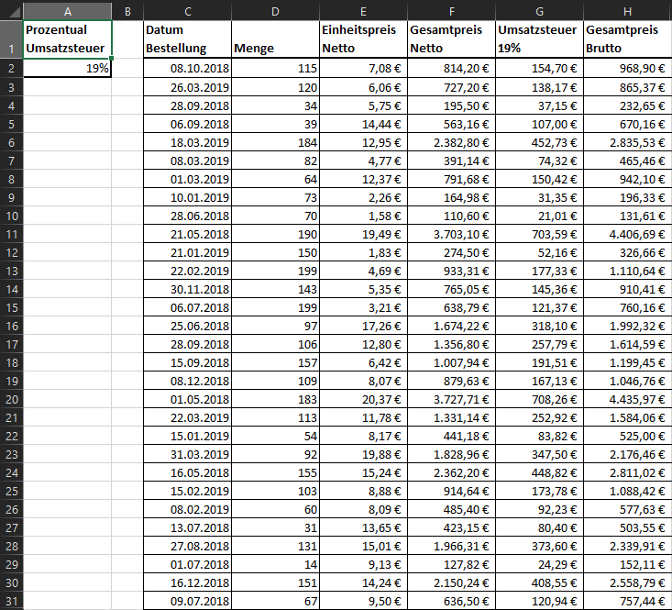
 | 2019-03-18 | 184 | 12.95 €
 | 2019-03-08 | 82 | 4.77 €
 | 2019-03-01 | 64 | 12.37 €
 | 2019-01-10 | 73 | 2.26 €
 | 2018-06-28 | 70 | 1.58 €
 | 2018-05-21 | 190 | 19.49 €
 | 2019-01-21 | 150 | 1.83 €
 | 2019-02-22 | 199 | 4.69 €
 | 2018-11-30 | 143 | 5.35 €
 | 2018-07-06 | 199 | 3.21 €
 | 2018-06-25 | 97 | 17.26 €
 | 2018-09-28 | 106 | 12.80 €
 | 2018-09-15 | 157 | 6.42 €
 | 2018-12-08 | 109 | 8.07 €
 | 2018-05-01 | 183 | 20.37 €
 | 2019-03-22 | 113 | 11.78 €
 | 2019-01-15 | 54 | 8.17 €
 | 2019-03-31 | 92 | 19.88 €
 | 2018-05-16 | 155 | 15.24 €
 | 2019-02-15 | 103 | 8.88 €
 | 2019-02-08 | 60 | 8.09 €
 | 2018-07-13 | 31 | 13.65 €
 | 2018-08-27 | 131 | 15.01 €
 | 2018-07-01 | 14 | 9.13 €
 | 2018-12-16 | 151 | 14.24 €
 | 2018-07-09 | 67 | 9.50 €

Bonus
Bonus-Übung
- Multiplikationstabelle wie in der $-Zeichen-Übung
- Formel in B2 schreiben und auf B2:M13 kopieren
- Kein $-Zeichen verwenden
 | 1 | 2 | 3 | 4 | 5 | 6 | 7 | 8 | 9 | 10 | 11 | 12
1
2
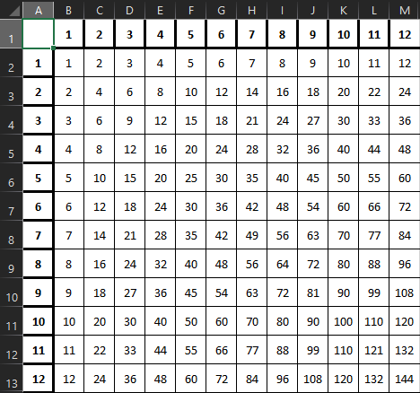
3
4
5
6
7
8
9
10
11
12

